修改
宁波品秀美容科技有限公司 宁波高新区江南路1528号高新科技广场2号楼10楼 电话：0574-27889688 传真：0574-27889655 sales@hair-brushes.com lucky@jsiu.com
订单
供货商： | 宁波市海曙硕丰塑料五金制品有限公司 |  |  |  | 订单号 | 48-82P3-QSFG
电话： | +86-574-27889688 |  |  |  | 日期 | 2025年09月03日
联系人： | 小张 |  |  |  | 订单安排人 | 孙诚昱
产品编号 | 产品图片 | 描述 | 数量/个 | 单价 | 金额 | 包装方式
48-82P3-QSFG | 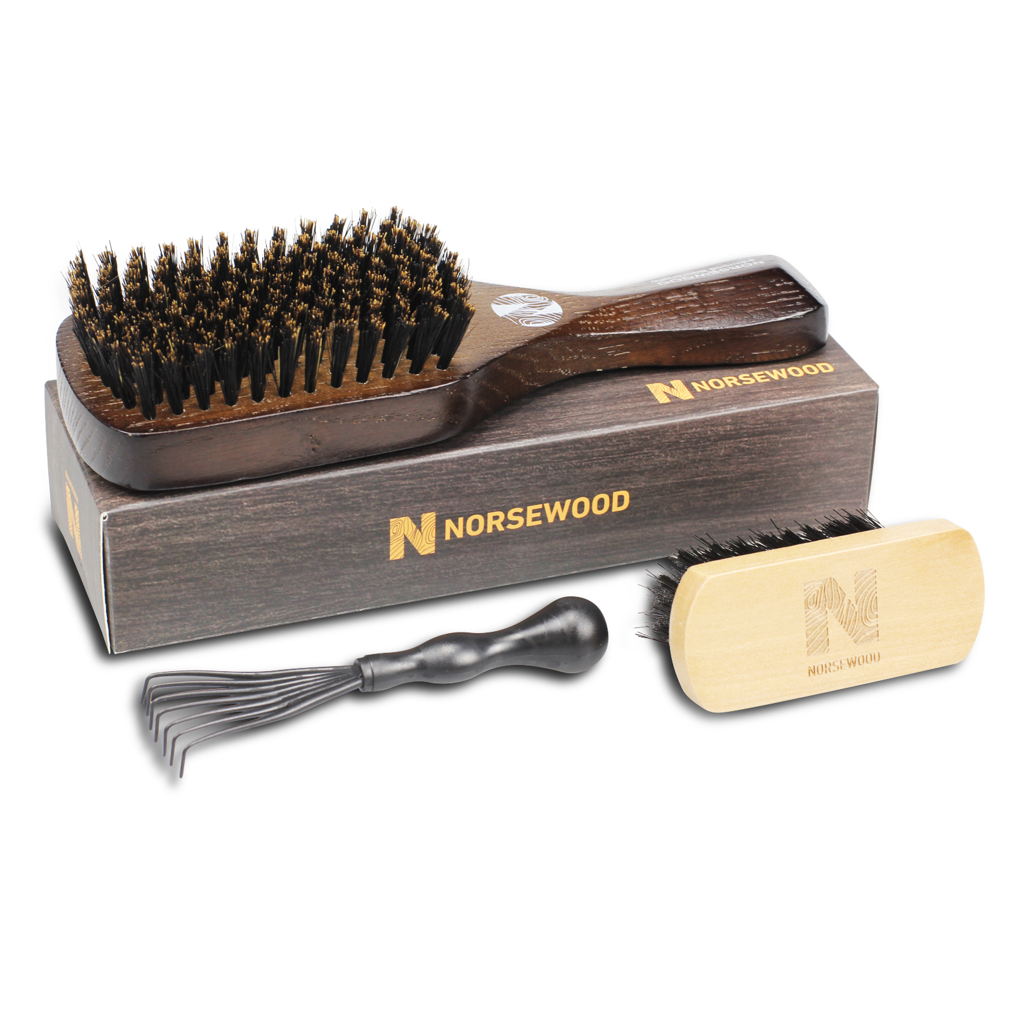 | 棕色方头猪鬃梳：水曲柳手柄棕色喷漆双层，.喷漆效果参考Moroccooil，款式同寄样6.5*18*1.8,猪鬃用硬鬃bass同款带黄头，金色移印logo，包装我司提供，配件我司提供，需装配贴 | 1970-01-01 | ¥16.00 |  | 如描述中要求

 | 以上价格含税运含包装
进仓地址：
付款方式: | 含税含运含进仓 |  |  |  | 色卡 | Logo
交货时间: | 2025年10月18日
箱规:
产前确认样:
出货样:
注意事项:
双层漆效果参考以寄样为准，
配件需要全部入纸袋然后放进礼盒包装，
双层漆效果参考以寄样为准，
木柄表面处理平整干净，没有坑洼， 气垫与木柄交接处，没有缝隙
配件需要全部入纸袋然后放进礼盒包装，
板数80/箱 40箱 气垫梳60/箱 80箱

 | 宁波品秀美容科技有限公司 |  |  | 宁波市海曙硕丰塑料五金制品有限公司
 | ---------------------- |  |  | ----------------------

